0. Cài đặt
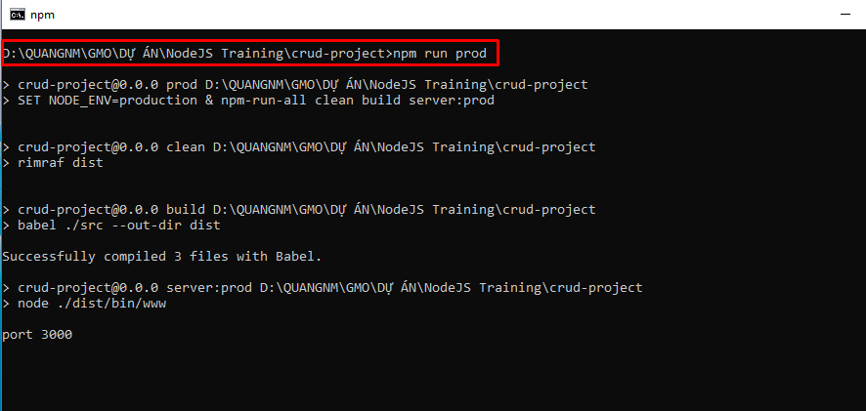
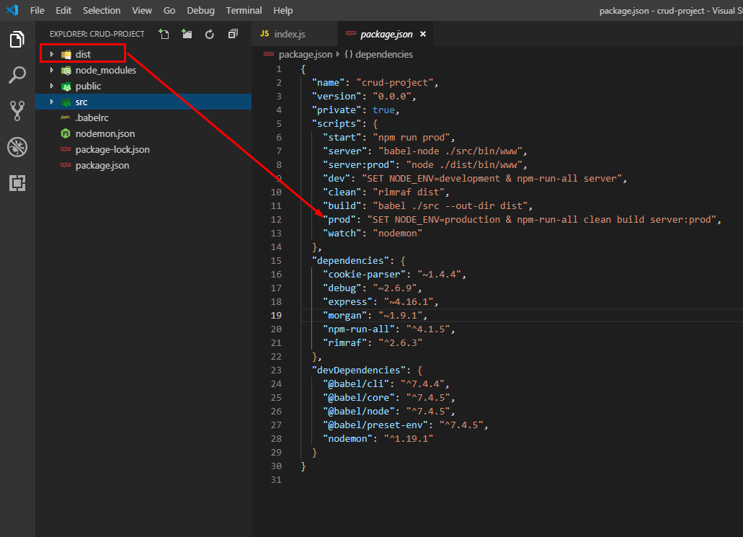
Hướng dẫn cài đặt NodeJS

 | Mục lục
 |  | 1. Install Node.js and npm hoặc nvm(node version manager)
 |  | 2. Tạo project nodeJS sử dụng Express:
 |  | 3. Setup project:
 |  | 4. Install packages:
 |  | 5. Converting to ES6 code
 |  | 6. Setting up scripts:
 |  | 7. Adding server auto-restart on changes
 |  | 8. Demo

 | 1. Install Node.js and npm hoặc nvm(node version manager)
 | 2. Tạo project nodeJS sử dụng Express , install với command-line:
 |  | npm i -g express-generator

 | 3. Setup project:
 | - Run command-line sau:
 |  | express your-project-name --no-view
 |  | - Trong đó:
 |  |  | your-project-name: tên project
 |  |  | --no-view: không setup các templating engine cho phần view như: handlebars, ejs, pug

 | 4. Install packages: |  |  |  |  | Lưu ý: lúc này cần chạy vào folder vừa tạo để thực thi tiếp nhé
 |  | npm install
 | - Custom lại một vài folder, thực hiện theo các bước sau:
 |  | Tạo folder src
 |  | Move folder bin, routes/ và file app.js vào folder src
 |  | Rename file www trong folder bin => www.js
 |  | Xóa file routes/users.js: vì chúng ta hông cần trong phần hướng dẫn lần này

 | - Cấu trúc source sau khi setting sẽ như sau:

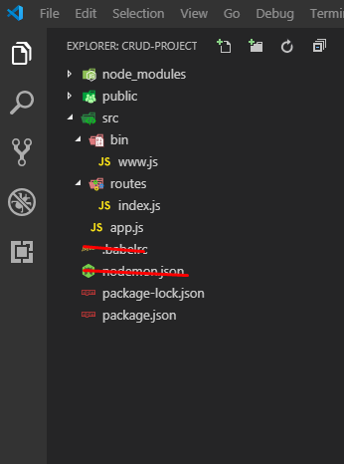

 | 5. Converting to ES6 code
 | - Vì chúng ta sử dụng lệnh generate của Express sẽ tạo project được viết theo chuẩn cũ, vì thế cần phải convert sang chuẩn mới(ES6 hoặc ES&, ES8). Nhưng vì ES6 là chuẩn mới đầu tiên, nên mình sẽ hướng dẫn convert sang ES6

 | a. File routes/index.js

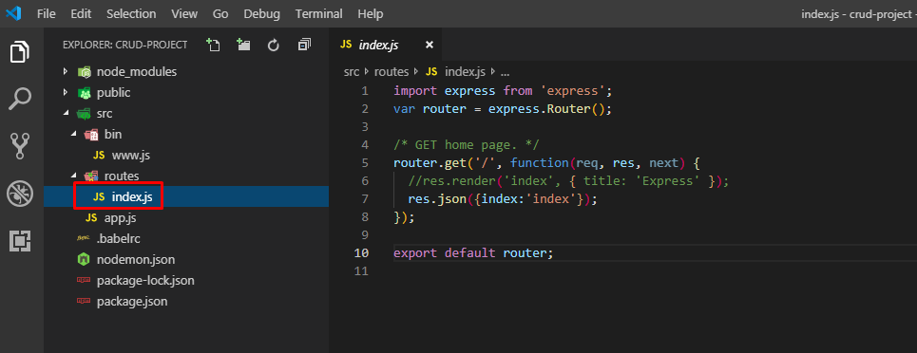

 | b. File app.js

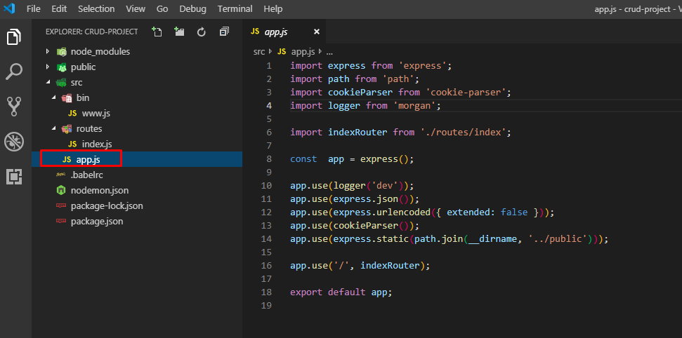

 | 6. Setting up scripts:
 |  | Install `npm-run-all`
 |  | - Vì có một vài terminal commands hông chạy đc trên windows cmd, nên chúng ta cần install a packages: npm-run-all , vì thế các script sẽ chạy được bất kỳ môi trường nào
 |  |  | npm install --save npm-run-all
 |  |  |  |  | npm install cookie-parser
 |  | Install babel and others
 |  | - Babel là một bộ transpiler Javascript mới, sẽ transformed format cũ sang format mới(ES6) để Nodejs có thể hiểu
 |  | - Cài đặt các packages babel
 |  |  | npm install -D @babel/core @babel/cli @babel/preset-env @babel/node
 |  | - Tạo file babel config: .babelrc ở folder root của project và insert đoạn code sau:
 |  |  | { "presets": ["@babel/preset-env"]}
 | 6.1 Adding dev script
 |  | - Sau khi seup, chúng ta sẽ add script run trên môi trường develop trong file package.json
 |  |  | "scripts": {
 |  |  | "start": "node ./bin/www",
 |  |  | "server": "babel-node ./src/bin/www",
 |  |  | "dev": "SET NODE_ENV=development & npm-run-all server",
 |  | - Sau đó, chúng ta sử dụng lệnh command sau để chạy test
 |  |  | npm run dev

 | 6.2 Adding prod scripts
 |  | - Chúng ta sẽ tạo một môi trường production.
 |  | - Sẽ có 1 folder dist với cấu trúc giống với folder src, và khi run trên môi trường production, chúng ta phải xóa folder dist trước khi build
 |  | - Chúng ta sẽ làm các bước sau:
 |  |  | Tạo 1 build script, có nhiệm vụ convert code ở folder src sau khi build, folder gọi là dist
 |  |  | Install rimraf package để clean code in folder dist trước khi build
 |  |  | Tạo 1 prod script trong file package.json, có nhiệm vụ clean code, build và start server

 |  | a. Clean script:
 |  |  | - Install rimraf package:
 |  |  |  | npm install rimraf --save
 |  |  | - Add script sau vào file package.json
 |  |  |  | "clean": "rimraf dist"

 |  | b. Build script
 |  |  | - Chúng ta sử dụng babel mà đã install ở step trên
 |  |  | - Add script sau vào file package.json
 |  |  |  | "build": "babel ./src --out-dir dist"
 |  | c. Prod script
 |  |  | - Add script sau vào file package.json
 |  |  |  | "server:prod": "node ./dist/bin/www",
 |  |  |  | "prod": "SET NODE_ENV=production & npm-run-all clean build server:prod",

 |  | File package.json sau khi setting sẽ như sau:

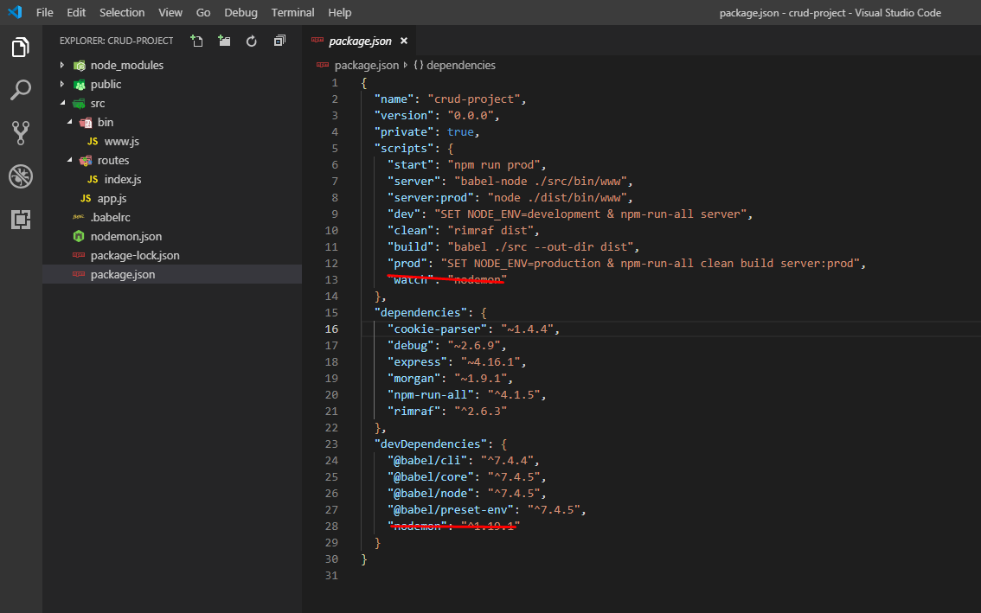

 | Như vậy, chúng ta đã setup xong 1 project Nodejs

 | 7. Adding server auto-restart on changes
 | - Chúng ta install package: nodemon và add 1 file config: nodemon.json
 |  | npm i -D nodemon
 | Nội dung file config:
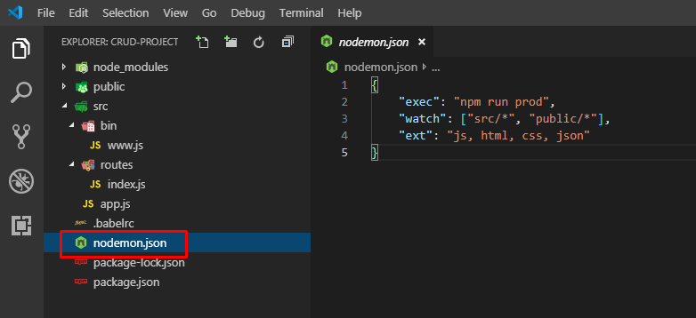

 |  | Đoạn code trên có nghĩa, nếu có gì thay đổi ở trong các folder src và public thì server sẽ auto restart

 | - Add script sau vào file package.json
 |  | "watch": "nodemon"

 | - Chạy lệnh sau để kiểm tra
 |  | npm run watch

 | 8. Demo
 |  | a. Edit file index.js để trả về json( Vì mình chưa tạo view nên đành trả về json để test thử)

 |  | b. Kiểm tra lại file package.json

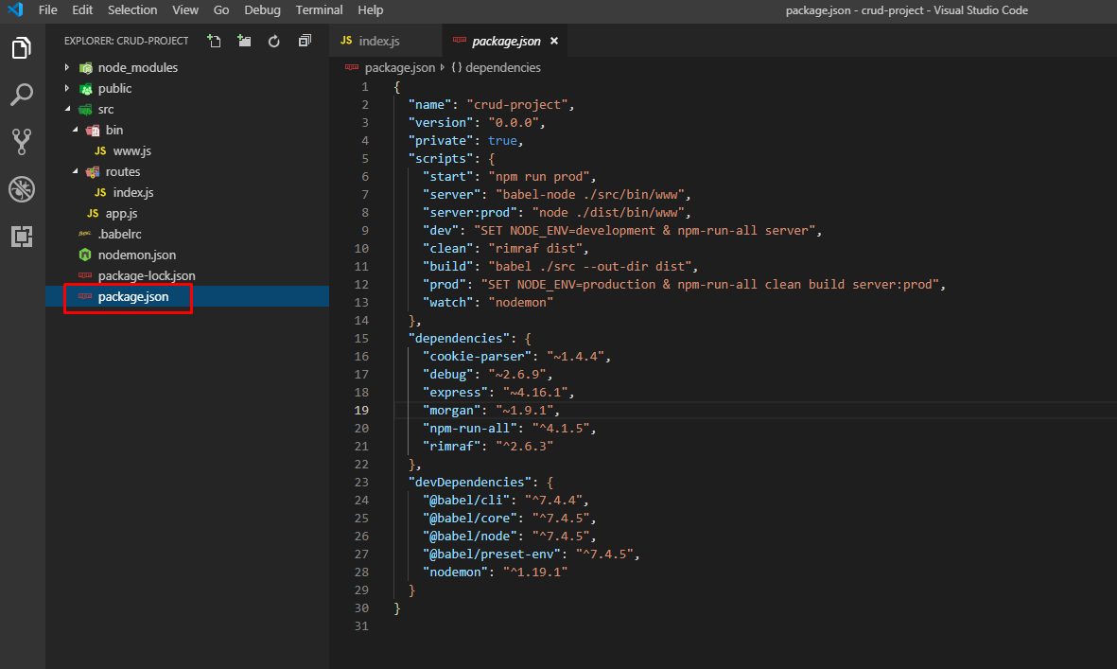

 |  | c. Run trên dev

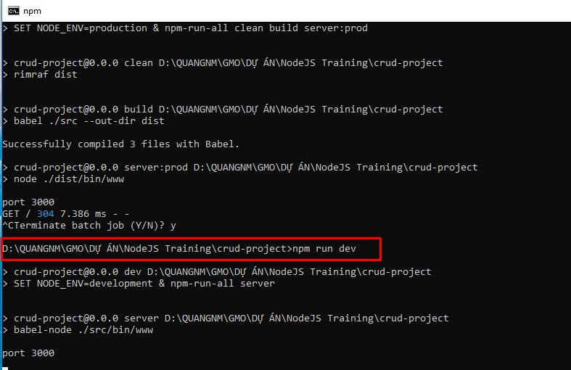

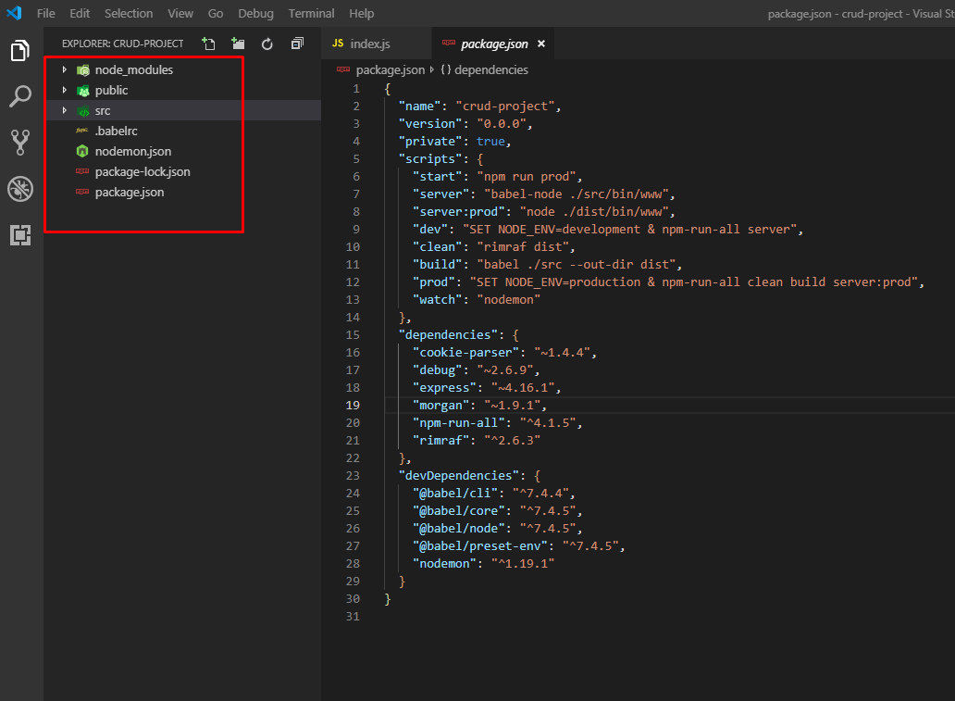

 |  | d. Run trên production

1. Tạo API
Hướng dẫn cài đặt NodeJS

 | Mục lục
 |  | 1. Cấu trúc:
 |  | 2. Luồng xử lý
 |  | 3. Quy ước
 |  | 4. Tạo API

 | 1. Cấu trúc:

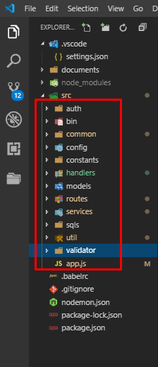
 |  |  |  |  | Trong đó:
 |  |  |  |  |  | auth: | xử lý về authentication và authorization
 |  |  |  |  |  | bin: | định nghĩa và khởi tạo server, cấu hình port…
 |  |  |  |  |  | common: | định nghĩa các xử lý common được sử dụng lại nhiều chỗ: các xử lý về string, ghi log…
 |  |  |  |  |  | config: | cấu hình database, environment…
 |  |  |  |  |  | constants: | định nghĩa các tham số constants như: message, status…
 |  |  |  |  |  | models: | khai báo các model tương tác với database
 |  |  |  |  |  | routes: | điều hướng các request, có vai trò là control
 |  |  |  |  |  | sqls: | chứa các câu truy vấn SQL
 |  |  |  |  |  | util: | chứa các xử lý common theo từng loại: jwtUtil…
 |  |  |  |  |  | validator: | xử lý check validate data
 |  |  |  |  |  | file app.js | file root, định nghĩa các xử lý master như setting express(nếu sử dụng framework express), cách ghi log, pasre json,..
 |  |  |  |  |  | handlers: | handle các xử lý như error, success, authentication

 | 2. Luồng xử lý

Error
 |  |  |  |  | FALSE |  |  |  |  | FALSE

file app.js
Authorization
Router
Validate
Service
Database

 |  |  |  |  | TRUE |  |  |  |  |  |  | TRUE

 | 3. Quy ước
 |  | Sử dụng method POST cho tất cả các url
 |  | Truyền dữ liệu từ client lên server đều thông qua body với fortmat json(Content-Type: application/json).
 |  | Không truyền dữ liệu lên server theo kiểu query param. (Ví dụ: localhost:3000/api/authenticate?query=query%27+AND+%271%27%3D%271%27+--+).
 |  | Không sử dựng TAB khi code thay vào đó là 4 SPACE.
 |  | Khi thực hiện code SQL thì cần phải canh lề theo chuẩn. Đầu tiên vào trang: https://sqlformat.org/ sau đó coppy vào file xml và canh lại AS cho thẳng hàng.
 |  | Đối với những xử lý common cần phải xác nhận lại trước khi thực hiện tạo mới( Nhằm xác nhận xem phần xử lý common đó đã có từ trước hay chưa, tránh trường hợp lặp code).

 | 4. Tạo API

User
Server
User
 |  |  |  | gửi request |  |  |  | trả về response cho user

 |  |  |  | localhost:3000/users/login

 |  |  |  |  | Xử lý request + Trả về response

 |  | 1. File app.js:

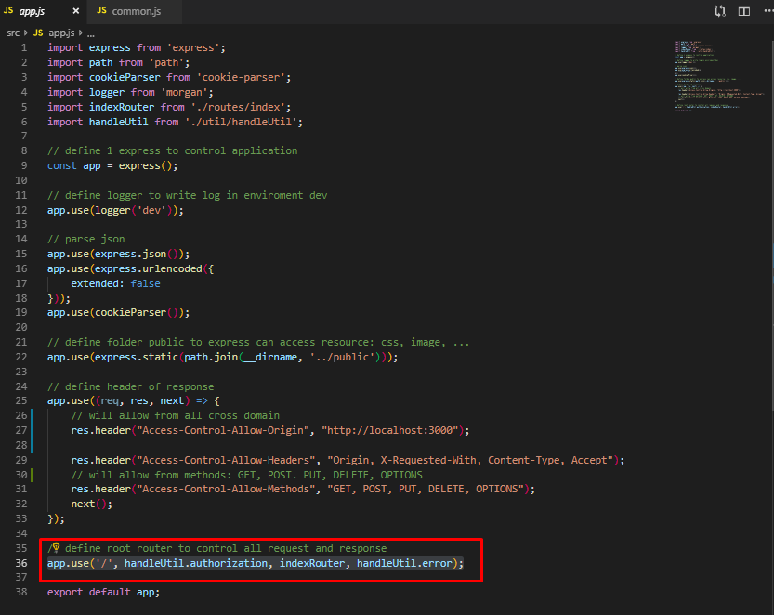
 |  |  |  |  |  |  |  |  |  | app.use('/', handleUtil.authorization, indexRouter, handleUtil.error);

 |  |  |  |  |  |  |  |  |  | - Khai báo 1 route root, mỗi lần request thì object app sẽ thực hiện các handle sau:
 |  |  |  |  |  |  |  |  |  |  | authorization: check authentication, xác nhận xem request này có được truy cập vào resource hay hông? Sử dụng jwt để xác nhận
 |  |  |  |  |  |  |  |  |  |  | Nếu NOT OK: handle error sẽ trả về lỗi
 |  |  |  |  |  |  |  |  |  |  | Nếu OK: handle indexRouter sẽ được gọi và xử lý các nghiệp vụ

 |  | 2. Handle authorization:

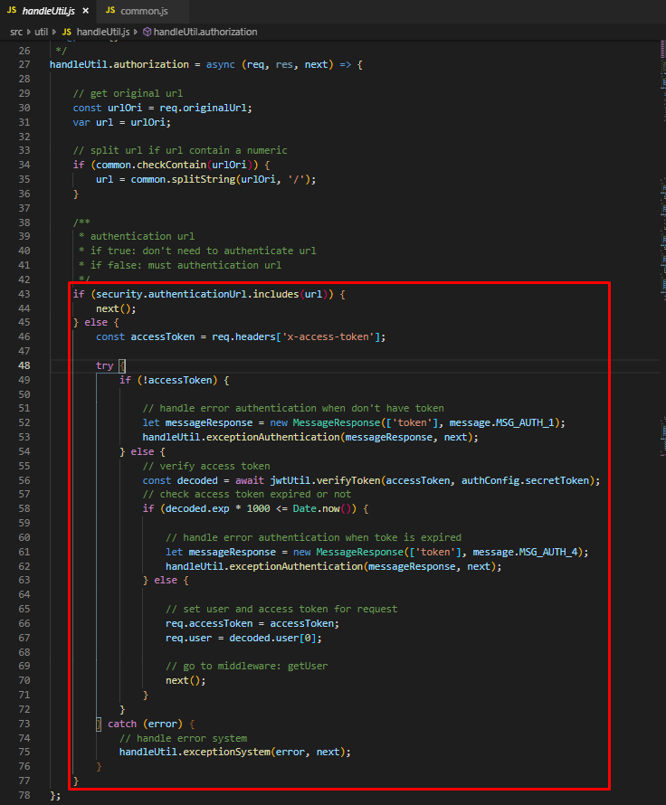
 |  |  |  |  |  |  |  |  |  | security.authenticationUrl.includes(url)
 |  |  |  |  |  |  |  |  |  | - security.authenticationUrl: chứa các url không cần phân quyền

 |  |  |  |  |  |  |  |  |  | - Check url không nằm trong list, thì cần phải check token
 |  |  |  |  |  |  |  |  |  |  | + Nếu header không có token hoặc token hết hạn thì sẽ trả về next(error) để middleware sau catch error và response cho user
 |  |  |  |  |  |  |  |  |  |  | thông qua function handleUtil.exceptionAuthentication
 |  |  |  |  |  |  |  |  |  |  | + Nếu token OK thì sẽ gửi data vào request rồi call middleware tiếp theo

 |  | 3. indexRouter:
 |  |  | - Được khai báo trong file routes/index.js

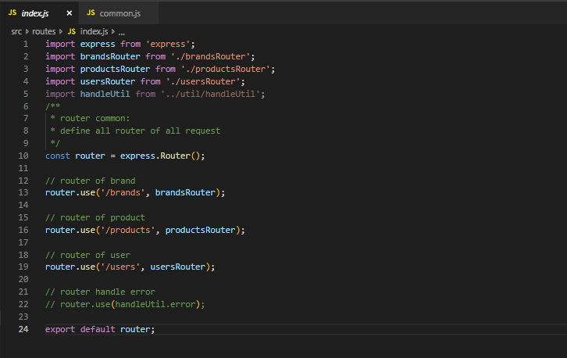
 |  |  |  |  |  |  |  |  | - Ứng với mỗi loại request: brands, products, users thì express.Router() sẽ control và điều hướng tới các xử lý tiếp theo tương ứng.

 |  |  | 3.1 brandsRouter:

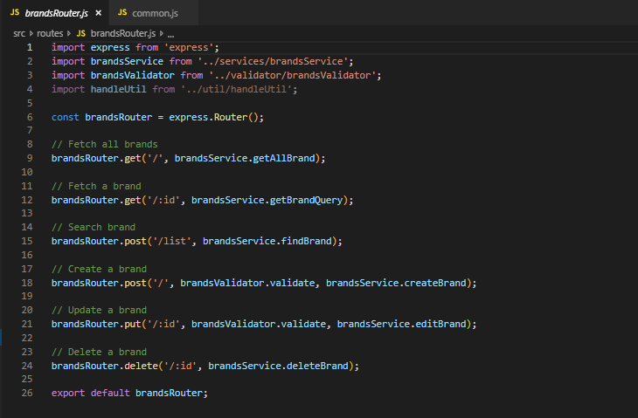
 |  |  |  |  |  |  |  |  | - Định nghĩa các controler tương ứng cho các method: get, post, put, delete
 |  |  |  |  |  |  |  |  | - Các xử lý create, update đều phải có 1 handle validate, nó là 1 middleware để check data có hợp lệ hay hông?

 |  |  | 3.2 productsRouter và 3.3 usersRouter:
 |  |  |  | Xử lý tương tự như brandsRouter

 |  | 4. brandsValidator.js

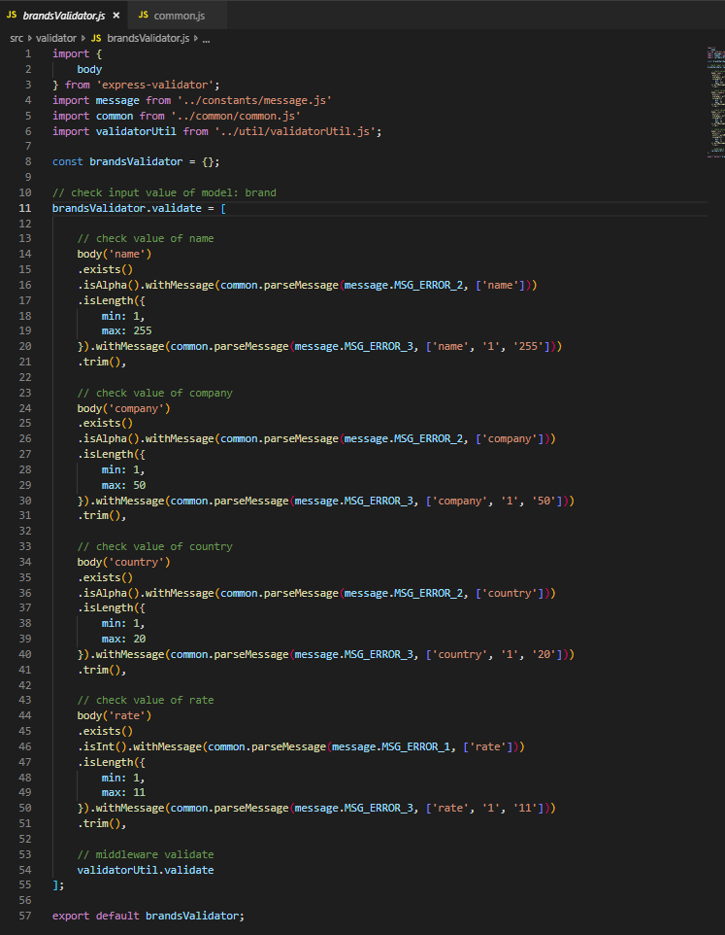
 |  |  |  |  |  |  |  |  | - Sử dụng express-validator để validate data

 |  | 5. brandsService.js

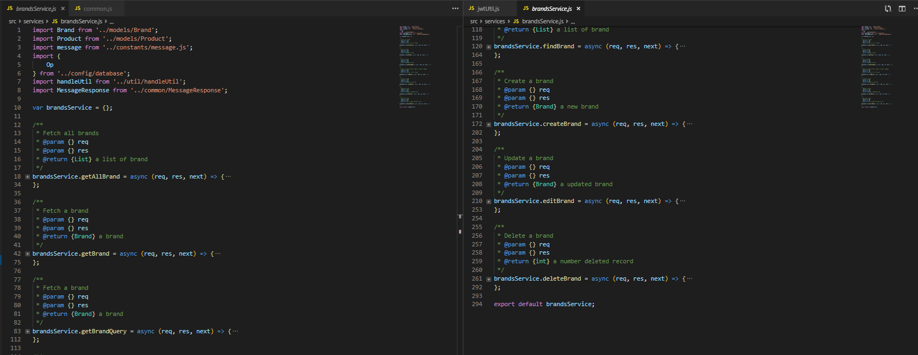

 |  |  | - Định nghĩa các xử lý nghiệp vụ cho từ request

 |  | 6. Brand.js

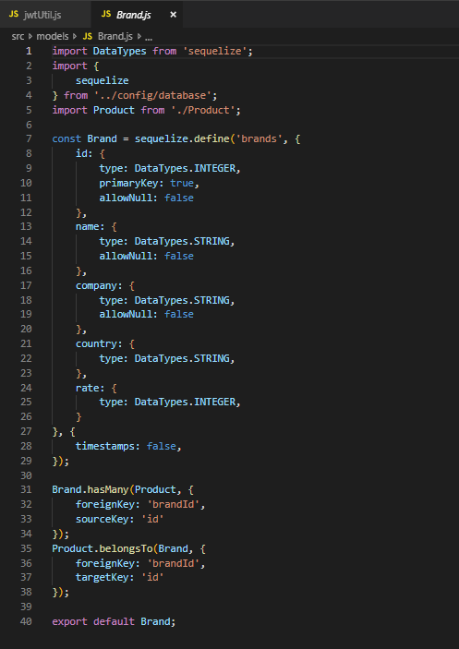
 |  |  |  |  |  |  |  |  | - Khao báo model Brand tham chiếu tới table brands trong database, sử dụng mysql và ORM: sequelize

 |  | 7. database.js và env.js

 |  |  | - Khai báo database và environment: tên database, username, password, dialect, host…

 |  | 8. Handle error:

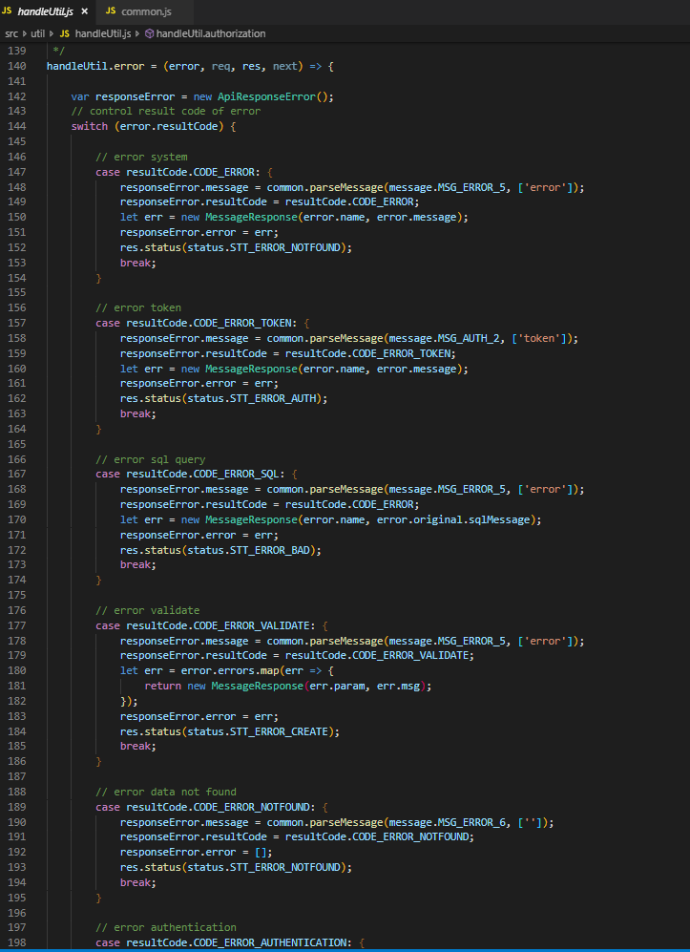
 |  |  |  |  |  |  |  |  | - Khi xảy ra bất kỳ lỗi gì trong hệ thống, thì handle error sẽ bắt và phân loại error, sau đó sẽ gửi về cho client
 |  |  |  |  |  |  |  |  | - Các loại lỗi:
 |  |  |  |  |  |  |  |  |  | + Error syntax
 |  |  |  |  |  |  |  |  |  | + Error token như invalid token
 |  |  |  |  |  |  |  |  |  | + Error liên quan đến SQL, tên field bị sai..
 |  |  |  |  |  |  |  |  |  | + Error về validate
 |  |  |  |  |  |  |  |  |  | + Error khi không tìm thấy resource
 |  |  |  |  |  |  |  |  |  | + Error về authentication

3. ECMA script
ECMA Script

 |  | Mục lục
 |  |  | 1 | Callback
 |  |  | 2 | Promises
 |  |  | 3 | Asyns and Await
 |  |  | 4 | Constants trong ES6
 |  |  | 5 | Scoping trong ES6
 |  |  | 6 | Extended Parameter Handling Trong ES6
 |  |  | 7 | Arrow function trong ES6
 |  |  | 8 | Template Literals trong ES6
 |  |  | 9 | Enhanced Object Properties trong ES6
 |  |  | 10 | Destructuring Assignment trong ES6
 |  |  | 11 | Modules trong ES6
 |  |  | 12 | Classes trong ES6
 |  |  | 13 | Symbol Type trong ES6

 | 1 | Callback:
 |  |  | Có nghĩa là gọi lại một function sẽ được thực thi khi một function khác đã được thực thi xong
 |  |  | ( Do đó nó có thể nhận tham số là 1 function và cũng có thể trả về từ 1 function khác,
 |  |  | function được truyền vào như một tham số và được gọi ngay sau đó có nó sẽ có tên là callback())
 |  | Tại sao cần phải sử dụng callback ?
 |  |  | Do javascript là một ngôn ngữ bất đồng bộ, mỗi lần thực thi thay vì chờ đợi phản hồi, thì nó vẫn tiếp tục thực thi
 |  |  | các lệnh tiếp theo, đồng thời chờ phản hồi
 |  |  | Để thực hiện đúng thứ tự ta định sẵn, thì ta cần sử dụng để callback(), nó sẽ đảm bảo code không hoạt động
 |  |  | trước khi hoàn thành việc thực thi.
 |  | Ví dụ:
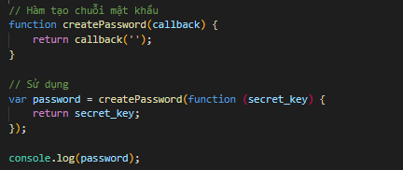

 |  |  | Callback hell: khi có callback lồng trong callback thì đoạn code trở nên khó đọc và loạn, điều này xảy ra khi muốn xử lý tuần tự từ trên xuống nhưng đây là một sai lầm dẫn đến code rất rối.

 | 2 | Promises:
 |  |  | Đây có thể koi là 1 kỹ thuật nâng cao để giải quyết bất đồng bộ hiệu quả hơn
 |  |  | Đồng thời để hạn chế xảy ra lỗi callback hell khi sử dụng callback, nghĩa là gọi callback quá nhiều lần và lồng vào nhau.
 |  |  | Kiểm soát được chương trình hoặc bộ nhớ không đủ để hoạt động.
 |  |  | Promise sinh ra để xử lý kết quả của một hành động cụ thể, kết quả của một hành động sẽ là thành công hoặc thất bại
 |  |  | Nếu thành công thì làm gì, thất bại thì làm gì ==> (callback action)
 |  |  | Trạng thái của Promise:
 |  |  |  | + Fulfilled: hành động xử lý xong và thành công
 |  |  |  | + Rejected: hành động xử lý xong và thất bại
 |  |  |  | + Pending: hành động đang chờ xử lý hoặc bị từ chối
 |  |  |  | ==> Reject và Fulfilled gọi là Settled (xử lý xong)
 |  |  | Ví dụ:
 |  |  | var promise = new Promise(function (resolve, reject) { });
 |  |  |  | + Trong đó:
 |  |  |  |  | * 'resolve' là một hành callback xử lý cho hành động thành công
 |  |  |  |  | * 'reject' là một hành callback xử lý cho hành động thất bại
 |  |  | var promise = new Promise(function(resolve, reject){
 |  |  | resolve('Success');
 |  |  | // OR
 |  |  | reject('Error');
 |  |  | });
 |  |  | promise.then(
 |  |  | function(success){
 |  |  | // Success
 |  |  | },
 |  |  | function(error){
 |  |  | // Error
 |  |  | }
 |  |  | );

 |  |  | var promise = new Promise(function(resolve, reject){
 |  |  | resolve('Success!');
 |  |  | });
 |  |  | promise.then(
 |  |  | function(success){
 |  |  | console.log(success);
 |  |  | }
 |  |  | );
 |  |  | promise.then(
 |  |  | function(success){
 |  |  | console.log(success);
 |  |  | },
 |  |  | function(error){
 |  |  | console.log(error);
 |  |  | }
 |  |  | );

 |  |  | Promise all
 |  |  |  | Chờ tất cả thực hiện xong
 |  |  |  | const nauComPromise = nauCom()
 |  |  |  | const nauCanhPromise = nauCanh()
 |  |  |  | const khoCaPromise = khoCa()

 |  |  |  | const anToi = Promise.all([
 |  |  |  | nauComPromise,
 |  |  |  | nauCanhPromise,
 |  |  |  | khoCaPromise
 |  |  |  | ])
 |  |  |  | .then([com, canh, ca] => {
 |  |  |  | console.log(`${com} tuyệt vời!`)
 |  |  |  | console.log(`${canh} ngon quá!`)
 |  |  |  | console.log(`${ca} bị cháy`)
 |  |  |  | })
 |  |  | https://techtalk.vn/tat-tan-tat-ve-promise-va-async-await.html
 |  |  | Promise race
 |  |  |  | Nhận vào một mảng các promises và sẽ resolve/reject ngay khi một trong số các promises này hoàn thành/xảy ra lỗi.
 |  |  |  | Promise.race([
 |  |  |  | ping('ns1.example.com'),
 |  |  |  | ping('ns2.example.com'),
 |  |  |  | ping('ns3.example.com'),
 |  |  |  | ping('ns4.example.com')
 |  |  |  | ]).then(result => {})
 |  |  | Promise reduce |  |  |  | muốn chạy tuần tự
 |  |  | Lưu ý
 |  |  |  | + Promise sẽ dừng trong quá trình bắt được lỗi
 |  |  |  | + Hai hàm call back chỉ xảy ra một trong hai, nếu khai báo cả hai trong promise thì nó chỉ có tác dụng với khai báo đầu tiên
 |  |  |  | + Nếu sử dụng hàm callback error và catch thì nó sẽ chạy callback error
 |  |  |  | + Finally() phương thức này chỉ hỗ trợ Firefox(, chrome, opera

 | 3 | Async and Await
 |  |  | Giúp là việc trên các hàm bất đồng bộ, được xây dựng trên Promise
 |  |  | Async: Khai báo một hành bất đồng bộ
 |  |  | + Tự động biết đổi một hàm thông thường thành một Promise
 |  |  | + Khi gọi tới nó sẽ xử lý mọi thứ và trả về kết quả trong hàm của nó
 |  |  | + Cho phép sử dụng await
 |  |  | Await: Tạm dừng việc thực hiện các hàm async ()
 |  |  | + Khí được đặt trước 1 Promise, nó sẽ đợi cho đến khi Promise kết thúc và trả về kết quả
 |  |  | + Nó chỉ làm việc với Promise, không hoạt động với callback
 |  |  | + Chỉ có thể sử dụng bên trong các function async

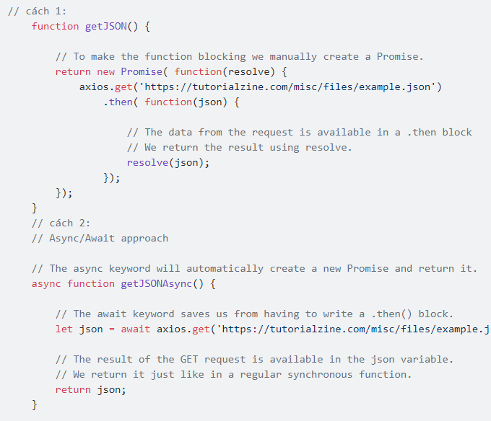

 |  |  | Lưu ý:
 |  |  | Khi sử dụng async thật ra chúng ta đang sử dụng ngầm Promisse
 |  |  | Một số trường hợp chúng ta không thể sử dụng nó. Khi chúng ta cần gọi nhiều tao tác bất đồng bộ và chờ cho tất cả chúng kết thúc

 | 4 | Constants trong ES6
 |  |  | Khai báo một hằng số trong es6
 |  |  | const name = value;
 |  |  | const PI = 3.14;

 | 5 | Scoping trong ES6
 |  |  | Là phạm vi thực hiện của một biết hoặc một hàm trong mới được thêm vào trong es6
 |  |  | Block-scoped: có thể hiểu nó tượng đượng với một cặp dấu {}, cứ mỗi cặp dấu là 1 block-scope
 |  |  | let có phạm vi hoạt động trong 1 block-scope mà nó được khai báo, block-scope bao ngoài chưa nó sẽ không sử dụng được
 |  |  | Tương tự như function được khai báo trong 1 block scope thì chí có tác dụng trọng blockscope
 |  |  | Ví dụ:
 |  |  |  | if (true) {
 |  |  |  |  | let slogan = "Học Lập trình online Toidicode.com";
 |  |  |  | }
 |  |  |  | alert(slogan);
 |  |  | Kết quả:
 |  |  |  | Uncaught ReferenceError: slogan is not defined

 | 6 | Extended Parameter Handling Trong ES6
 |  |  | Xử lý các thông số mở rộng trong js
 |  |  | + Default Parameter Values:
 |  |  |  | Đây là tính năng mới đc thêm vào js, cho phép chúng ta có thể gán luôn giá trị mặc đinh của các tham số khi truyền vào hàm
 |  |  |  | Ví dụ:
 |  |  |  |  | function name($param = value){ //code }
 |  |  |  |  | function getSum(a = 1, b = 5)
 |  |  |  |  | { return a + b; }
 |  |  |  |  | alert(getSum());
 |  |  |  |  | alert(getSum(4,9)); //13
 |  |  | + Rest parameter:
 |  |  |  | Tính năng này cho phép chúng ta có thể truyền vô số tham số vào hàm bằng cách thêm … vào trước tên tham số. Tham số đó sẽ được coi như
 |  |  |  | một mảng tuần tự chứa các tham số được truyền vào
 |  |  |  | Ví dụ:
 |  |  |  | function getParam(a, b, ...c) {
 |  |  |  |  | console.log("a = " + a);
 |  |  |  |  | console.log("b = " + b);
 |  |  |  |  | console.log("c = " + c);
 |  |  |  | }
 |  |  |  | getParam(1, "haha", 2, 5, 0, 3);
 |  |  |  | Kết quả:
 |  |  |  | a = 1 | b = haha | c = 2,5,0,3
 |  |  | + Spread Operator
 |  |  |  | Do cơ chế của biến Rest như thê nên có thể sử dung cho việc push 1 mảng vào trong khai báo của 1 mảng
 |  |  |  | Ví dụ:
 |  |  |  | arrayOne = [1, 2, 3, 4];
 |  |  |  | arrayTwo = [...arrayOne, 5, 6, 7, 8];
 |  |  |  | console.log(arrayTwo);
 |  |  |  | Kết quả:
 |  |  |  | 1 ,2 ,3 ,4 ,5 ,6 ,7 ,8

 | 7 | Arrow function trong ES6
 |  |  | var name = function () {
 |  |  | return "Vũ Thanh Tài";
 |  |  | }
 |  |  | //call
 |  |  | name();
 |  |  | Hay chúng ta cũng có thể truyền nó và dưới dạng tham số:
 |  |  |  | function getFull(name, age) {
 |  |  |  | return "name: " + name() + " age: " + age;
 |  |  |  | }
 |  |  |  | //call
 |  |  |  | getFull(function () {
 |  |  |  | return 'Vũ Thanh Tài';
 |  |  |  | }, 22);
 |  |  | Khai báo function bằng cách sử dụng mũi tên
 |  |  |  | (param1, param2,...,paramN) => {
 |  |  |  | //content function
 |  |  |  | }
 |  |  | Khai báo một arrow function không truyền vào tham số.
 |  |  |  | var getName = () => {
 |  |  |  | return "Vũ Thanh Tài";
 |  |  |  | }
 |  |  |  | console.log(getName());
 |  |  | Nếu func chỉ có 1 dòng có thể bỏ ngoặc
 |  |  |  | var getName = () => "Vũ Thanh Tài";
 |  |  |  | console.log(getName());
 |  |  | Khai báo arrow func có truyền tham số
 |  |  |  | var getName = (name) => alert(name);
 |  |  |  | getName("Vũ Thanh Tài")
 |  |  | Do func chỉ truyền 1 tham số nên có thể bỏ ngoặc
 |  |  |  | var getName = (name) => alert(name);
 |  |  |  | getName("Vũ Thanh Tài")
 |  |  | Với phương thức map
 |  |  |  | var listData = [
 |  |  |  | Vũ Thanh Tài',
 |  |  |  | Nam Định',
 |  |  |  | 22
 |  |  |  | ];
 |  |  |  | listData.map(value => console.log(isNaN(value) === false ? value + 1 : value.toUpperCase()));
 |  |  |  | console.log(listData);
 |  |  |  | listNums.forEach(value => {
 |  |  |  | if (value % 2 == 0) {
 |  |  |  | match.push(value);
 |  |  |  | }
 |  |  | Sử dụng arrow function
 |  |  | var obj = {
 |  |  | name: "Vũ Thanh Tài",
 |  |  | age: 22,
 |  |  | getName: function (param) {
 |  |  | console.log(param());
 |  |  | },
 |  |  | getAge: function (param) {
 |  |  | console.log(param());
 |  |  | },
 |  |  | showAll : function () {
 |  |  | //getName
 |  |  | this.getName(() => {
 |  |  | return "name: " + this.name;
 |  |  | });
 |  |  | //getAge
 |  |  | this.getAge(() => {
 |  |  | return "age: " + this.age;
 |  |  | });
 |  |  | }
 |  |  | }
 |  |  | obj.showAll()

 | 8 | Template Literals trong ES6
 |  |  | Trước đây trong js thường sử dụng ' hoặc " để khái báo giá trị của chuỗi
 |  |  | Template Literals là cú pháp mới dùng để khai báo biến, Thay vì sử dụng ' hoặc " thì đổi thành dấu `
 |  |  | var variableName = `content`;
 |  |  | Nếu muốn bidding vào một biết khác trong template interals thì
 |  |  | ${variable} |  | variable là tên của biến hoặc hằng mà muốn binding
 |  |  | Vi dụ:
 |  |  | var website = "Toidicode.com";
 |  |  | var content = `<div>
 |  |  | Học lập trình online miễn phí
 |  |  | <font color="red">${website}</font>
 |  |  | </div> `;
 |  |  | document.write(content);
 |  |  | Tương tự có thể áp dụng với object
 |  |  | const website = {
 |  |  | blog: "toidicode.com",
 |  |  | resume: "thanhtai.info"
 |  |  | };
 |  |  | var content = `<div>
 |  |  | Học lập trình online miễn phí
 |  |  | <font color="red">${website.blog}</font>
 |  |  | </div> `;
 |  |  | document.write(content);

 | 9 | Enhanced Object Properties trong ES6
 |  |  | Giúp hỗ trợ thêm các kiểu khai báo và sử dụng tránh rườm rà và phức tạp
 |  |  | + Property Shorthand
 |  |  |  | Có thể bindding tên biến vào trong object và nó sẽ nhận luôn tên biến đó làm thuộc tính object
 |  |  |  | var name = "Vũ Thanh Tài";
 |  |  |  | var age = 22;
 |  |  |  | var student = {name, age};
 |  |  |  | console.log(student);
 |  |  |  | //{name: "Vũ Thanh Tài", age: 22}
 |  |  | + Computed Property Names
 |  |  |  | Có thể làm các phép tính để tạo ra thuộc tính object
 |  |  |  | var n = "Name";
 |  |  |  | var student = {
 |  |  |  | ["student" + n] : "Vũ Thanh Tài",
 |  |  |  | age: 22
 |  |  |  | };
 |  |  |  | console.log(student);
 |  |  |  | //{studentName: "Vũ Thanh Tài", age: 22}
 |  |  | + Method properties
 |  |  |  | var student = { |  |  |  |  | var student = {
 |  |  |  | name: "Vũ Thanh Tài", |  |  |  |  | name: "Tôi Đi Code",
 |  |  |  | age: 22, |  |  |  |  | setName(name) {
 |  |  |  | getName() { |  |  |  |  | this.name = name;
 |  |  |  | return this.name; |  |  |  |  | },
 |  |  |  | }, |  |  |  |  | getName() {
 |  |  |  | getAge() { |  |  |  |  | return this.name;
 |  |  |  | return this.age; |  |  |  |  | }
 |  |  |  | } |  |  |  |  | };
 |  |  |  | }; |  |  |  |  | //set name
 |  |  |  | console.log(student.getName()); |  |  |  |  | student.setName("Vũ Thanh Tài")
 |  |  |  | //Vũ Thanh Tài |  |  |  |  | //get name
 |  |  |  | console.log(student.getAge()); |  |  |  |  | console.log(student.getName());
 |  |  |  | //22 |  |  |  |  | //Vũ Thanh Tài

 | 10 | Destructuring Assignment trong ES6
 |  |  | Các kiểu so khớp chuyển đổi mảng, object mới được hỗ trợ trong es6
 |  |  | + Array matching:
 |  |  |  | Hỗ trợ pass data từ mảng ra biến
 |  |  |  |  | var list = [1,2,3];
 |  |  |  |  | var [a, b] = list;
 |  |  |  |  | console.log("a = " + a, "b = " + b);
 |  |  |  |  | // a=1, b = 2
 |  |  |  | Đổi các vị trí phần tử
 |  |  |  |  | var list = [1,2,3];
 |  |  |  |  | var [a, b] = list;
 |  |  |  |  | console.log("a = " + a, "b = " + b);
 |  |  |  |  | //đổi vị trí
 |  |  |  |  | [b, a] = [a, b];
 |  |  |  |  | console.log("a = " + a, "b = " + b);
 |  |  |  |  | // a = 1, b =2; => a =2, b=1
 |  |  | + Object Matching, Shorthand Notation
 |  |  |  | Matching object:
 |  |  |  |  | var getObject = () => {
 |  |  |  |  | return {
 |  |  |  |  | name : "Vũ Thanh Tài",
 |  |  |  |  | age : 22,
 |  |  |  |  | hometown: "Nam Định"
 |  |  |  |  | };
 |  |  |  |  | }
 |  |  |  |  | var {name, age, hometown} = getObject();
 |  |  |  |  | console.log("name: " + name,
 |  |  |  | "age: " + age,
 |  |  |  | "hometown: " + hometown);
 |  |  | + Object matching, deep matching
 |  |  |  | Nếu 1 object chứa 1 object thì ta cũng có thể matching
 |  |  |  |  | var getObject = () => {
 |  |  |  |  | return {
 |  |  |  |  | name : "Vũ Thanh Tài",
 |  |  |  |  | option: {
 |  |  |  |  | age : 22,
 |  |  |  |  | hometown: "Nam Định",
 |  |  |  |  | }
 |  |  |  |  | };
 |  |  |  |  | }
 |  |  |  |  | var {name, option: { age, hometown } } = getObject();
 |  |  |  |  | console.log("name: " + name,
 |  |  |  | "age: " + age,
 |  |  |  | "hometown: " + hometown);
 |  |  | + Object and array matching, default value
 |  |  |  | Nếu không biết chính xác số lượng có thể gán giá trị mặc định
 |  |  |  |  | var num = [1]; |  |  |  |  | var student = { name: "Vũ Thanh Tài"};
 |  |  |  |  | var [a = "Default", b = "Default"] = num; |  |  |  |  | var {name = "Not Set", age = "Not Set"} = student;
 |  |  |  |  | console.log(a, b); |  |  |  |  | console.log(name, age);
 |  |  |  |  | // a = 1 |  |  |  |  | // name = Vũ Thanh Tài
 |  |  |  |  | // b = Default |  |  |  |  | // age = Not Set
 |  |  | + Parameter context matching
 |  |  |  | Tương tự ta có thể truyền tham số cho hàm
 |  |  |  |  | function logArray ([a, b]) { |  |  |  |  | function logObject ({a, b}) {
 |  |  |  |  | console.log(a, b); |  |  |  |  | console.log(a, b);
 |  |  |  |  | } |  |  |  |  | }
 |  |  |  |  | logArray(["Tham Số A -", "- Tham số B"]); |  |  |  |  | logObject({a: "Tham Số A -", b: "- Tham số B"});
 |  |  |  |  | //Tham Số A - - Tham số B |  |  |  |  | //Tham Số A - - Tham số B

 | 11 | Modules trong ES6
 |  |  | Là phương pháp lập trình trong đó code được tách ra các phần khác nhau, nhau để hỗ trợ quản lý các module
 |  |  | es6 hỗ trọ các cách viết khác
 |  |  | Trong phiên bản es6 thì ta sử dụng lệnh export và import để thay để require() và module.export()
 |  |  | + Value Export/Import:
 |  |  |  | Export dùng để xuất ra 1 module, có thể xuất ra nhiều module trong cùng 1 file
 |  |  |  | let sayHello = function (name) {
 |  |  |  | console.log("Xin chào! Tên tôi là " + name);
 |  |  |  | }

 |  |  |  | let sayGoodbye = function () {
 |  |  |  | console.log("Chào tạm biệt!");
 |  |  |  | }
 |  |  |  | export { sayHello, sayGoodbye };
 |  |  |  | Import dùng để nhập module từ 1 file cho trước hoặc module mà chúng ta tự định nghĩa
 |  |  |  | import { sayHello } from 'say_hello.js';
 |  |  | Có thể tùy ý đặt biến khi import-mô-đun sử dụng từ khóa as
 |  |  |  | import { sayHello as sayHelloFunction } from 'say_hello.js';

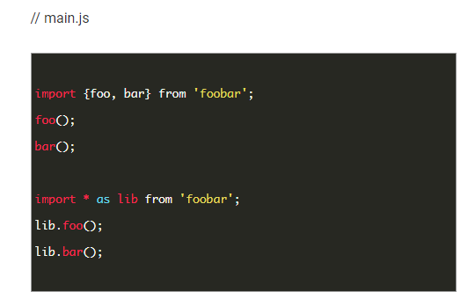
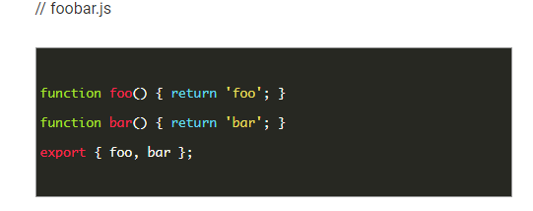

 | 12 | Classes trong ES6
 |  |  | + Class Definition
 |  |  |  | Trong es6 hỗ trợ khai báo một đối tượng theo chuẩn OOP, sử dụng từ khóa class
 |  |  |  | class Employee { |  |  |  | class Employee {
 |  |  |  | setName (name) { |  |  |  | constructor (name, age) {
 |  |  |  | this.name = name; |  |  |  | this.name = name;
 |  |  |  | } |  |  |  | this.age = age;
 |  |  |  | getName () { |  |  |  | }
 |  |  |  | return this.name; |  |  |  | setName (name) {
 |  |  |  | } |  |  |  | this.name = name;
 |  |  |  | setAge (age) { |  |  |  | }
 |  |  |  | this.age = age; |  |  |  | getName () {
 |  |  |  | } |  |  |  | return this.name;
 |  |  |  | getAge () { |  |  |  | }
 |  |  |  | return this.age; |  |  |  | setAge (age) {
 |  |  |  | } |  |  |  | this.age = age;
 |  |  |  | }; |  |  |  | }
 |  |  |  |  |  |  |  | getAge () {
 |  |  |  |  |  |  |  | return this.age;
 |  |  |  |  |  |  |  | }
 |  |  |  |  |  |  |  | };
 |  |  |  | Kiểu khai báo class trong es6 chúng ta không thể khai báo trực tiếp thuộc tính mà phải đc khởi tạo qua các
 |  |  |  | phương thúc thường thi nó đặt ở constructor
 |  |  |  | new Employee("Vũ Thanh Tài", 22);
 |  |  | + Class Inheritance
 |  |  |  | class A extends B {
 |  |  |  | //code
 |  |  |  | }
 |  |  |  | Es6 cung cấp cho chúng ta sử dụng từ khóa extends để kế thừa từ đối tương khác
 |  |  |  | class MaleEmployee extends Employee {
 |  |  |  | constructor (name,age,wifeName) {
 |  |  |  | super(name,age);
 |  |  |  | this.wifeName = wifeName;
 |  |  |  | }
 |  |  |  | setWifeName (wifeName) {
 |  |  |  | this.setWifeName;
 |  |  |  | }
 |  |  |  | getWifeName () {
 |  |  |  | return this.wifeName;
 |  |  |  | }
 |  |  |  | }
 |  |  | + Base class access
 |  |  |  | Để thực hiện các phương thức trong lớp cha khi đang ở lớp con mà phương thức đó đã bị rewrite
 |  |  |  | sử dụng từ khóa supper

 |  |  |  | class Employee {
 |  |  |  | getClassName () {
 |  |  |  | return "Class Employee";
 |  |  |  | }
 |  |  |  | };
 |  |  |  | class MaleEmployee extends Employee {
 |  |  |  | getClassName () {
 |  |  |  | return "Class MaleEmployee";
 |  |  |  | }
 |  |  |  | classClassName () {
 |  |  |  | return super.getClassName();
 |  |  |  | }
 |  |  |  | }
 |  |  |  | var employee = new MaleEmployee();
 |  |  |  | console.log(employee.classClassName());
 |  |  |  | //kết quả: Class Employee
 |  |  |  | Cũng có thể gọi lại phương thức của lớp cha khi đang đứng trong phương thức đó ở lớp con
 |  |  |  | getClassName () {
 |  |  |  | return "Class MaleEmployee - " + super.getClassName();
 |  |  |  | }
 |  |  | + Static members
 |  |  |  | class Employee {
 |  |  |  | static defaultEmployee () {
 |  |  |  | return "Đây là phương thức defaultEmployee";
 |  |  |  | }
 |  |  |  | };
 |  |  |  | Khi phương thức statis thì chúng ta gọi với cú pháp className.tenPhuongThucStatic()
 |  |  | + Setter and Getter
 |  |  |  | class Employee {
 |  |  |  | constructor (name, age) {
 |  |  |  | this.name = name;
 |  |  |  | this.age = age;
 |  |  |  | }
 |  |  |  | set employeeName (name) {
 |  |  |  | this.name = name;
 |  |  |  | }
 |  |  |  | get employeeName () {
 |  |  |  | return this.name;
 |  |  |  | }
 |  |  |  | set employeeAge (age) {
 |  |  |  | this.age = age;
 |  |  |  | }
 |  |  |  | get employeeAge () {
 |  |  |  | return this.age;
 |  |  |  | }
 |  |  |  | };

 | 13 | Symbol Type trong ES6
 |  |  | Là kiểu dữ liệu sinh ra nhằm tạo ra các giá trị duy nhất, mỗi một symbol được tạo
 |  |  | ra sẽ có một giá trị khác nhau và duy nhất. Và không thể in giá trị của nó ra.
 |  |  | Giúp chúng ra trong việc sinh ra các key cho đối tượng
 |  |  | Symbol();
 |  |  | //hoặc
 |  |  | Symbol(key);

4. Cơ bản NodeJS
Cơ bản NodeJS

 | Mục lục
 |  | 1. Biến và hằng
 |  | 2. Toán tử
 |  | 3. Hàm
 |  | 4. Câu lệnh rẽ nhánh
 |  | 5. Object
 |  | 6. Khởi tạo server với HTTP module
 |  | 7. Đọc ghi file với module fs
 |  | 8. Phân tích URL với module url
 |  | 9. NPM
 |  | 10. Upload file
 |  | 11. Event
 |  | 12. Gửi mail
 |  | 13. Tạo client request
 |  | 14. Module hóa

 |  | 1. Biến và hằng
 |  | a. Khai báo biến
 |  | Có hai cách khai báo biến:
 |  | - Dùng từ khóa var :

 |  | - Không dùng từ khóa:

 |  | b. Khai báo hằng
 |  | Hằng được khai báo bằng từ khóa const:

 |  | c. Nguyên tắc đặt tên:
 |  | - Tên hằng và biến chỉ được bắt đầu bằng dấu _ và chữ
 |  | - Tên hằng và biến không được bắt đầu bằng số
 |  | - Tên hằng và biến không được chứa các ký tự đặc biệt: !@#$%^&*()

 |  | * Khai báo hằng và biến trong Node Js không cần phải khai báo kiểu dữ liệu mà nó tự nhận kiểu dữ liệu luôn.

 |  | 2. Toán tử
 |  | a. Toán tử gán
 |  | - Gồm ký tự đơn: "="
 |  | - Toán tử gán lấy giá trị bên phải gán vào giá trị bên trái.
 |  | VD khai báo và gán trị cho biến name:

 |  | b. Toán tử số học
 |  | - Là dạng phép tính cộng trừ nhân chia trong số học, ngoài ra còn có phép chia lấy dư (%)

 |  | c. Toán tử so sánh
 |  | - Là toán tử được sử dụng để so sánh giữa hai số hạng:

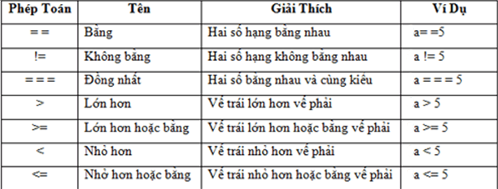

 |  | d. Toán tử logic
 |  | - Là các tổ hợp các giá trị Boolean

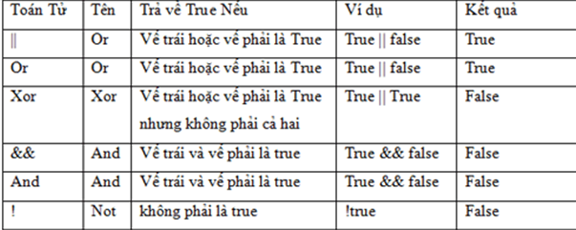

 |  | e. Toán tử kết hợp
 |  | - Khi tạo biến trong Node Js, ta thường nhận thấy sẽ cần phải tăng hoặc giảm số lượng biến một số nguyên nào đó.

 |  | VD:
 |  | Tăng:

 |  | Giảm:

 |  | Cộng:

 |  | Trừ:

 |  | Nhân:

 |  | Chia:

 |  | 3. Hàm
 |  | - Là một khối lệnh được thực hiện khi nó được gọi từ một điểm khác trong chương trình
 |  | VD:
 |  | Hàm Hello:

 |  | Gọi hàm và truyền tham số name

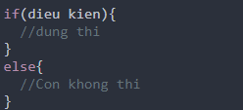
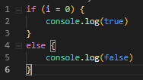
 |  | 4. Câu lệnh rẽ nhánh
 |  | - If-else
 |  |  |  | VD:

 |  | - If-else lồng nhau:
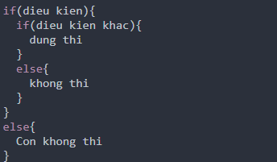

 |  | VD:
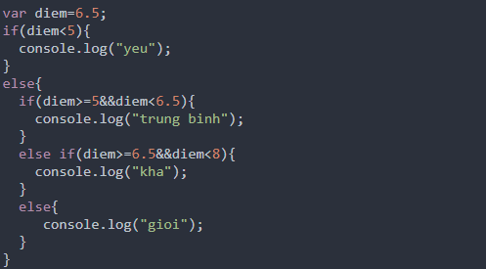

 |  | - Switch-case
 |  | Ở trên thì ta đã biết sử dụng if-else nhưng lúc giải bài toán đọc số thì mỗi số ta phải if 1 cái thì như thế code quá dài. Trong Node JS cũng hỗ trợ cấu trúc rẽ nhánh switch-case như ngôn ngữ khác:
 |  | VD:
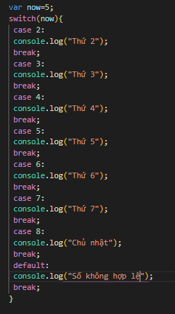

 |  | 5. Đối tượng trong Node JS
 |  | - Là một khái niệm trừu tượng thể hiện cho một đối tượng cụ thể mà chúng ta có thể tạo một đối tượng theo từng yêu cầu.
 |  | - Thuộc tính và phương thức trong đối tượng:
 |  | a. Thuộc tính:
 |  | + Là những đặc điểm cần lưu trữ của đối tượng

 |  | + Gọi thuộc tính của đối tượng:

 |  | b. Phương thức
 |  | + Trong Node JS thì phương thức cũng giống như ngôn ngữ khác, có thể hiểu là hàm.

 |  | + Gọi phương thức AddStudents() và truyền luôn giá trị khi gọi phương thức đó.

 |  | 6. Khởi tạo server Node.js với HTTP module
 |  | - HTTP module được tích hợp sẵn vào Node.js có nhiệm vụ khởi tạo một cổng kết nối HTTP server trả về Client

 |  | - Để sử dụng bất kỳ module nào trong Node.js thì ta cần phải require module đó, để require một module ta dùng từ khóa require

 |  | - Để tạo server trong HTTP module ta sử dụng hai phương thức:
 |  | createServer().listen().

 |  | Bên trong phương thức createServer chứa phương thức ẩn danh có 2 tham số truyền vào:
 |  | + Tham số thứ nhất: biến chứa các thông số liên quan đến request mà người dùng gửi lên.
 |  | + Tham số thứ hai là biến chứa các thông số liên quan đến response mà chúng ta muốn trả về Client
 |  | VD:
 |  | Đầu tiên ta sẽ tạo một tập tin index.js trong thư mục node-tutorial có nội dung:

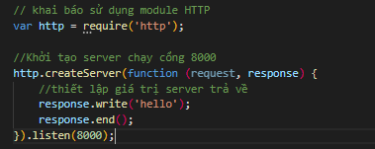

 |  | Tiếp đó chỉ cần run file index.js
 |  | Sau đó mở trình duyệt lên và truy cập link:
 |  | http://localhost:8000

 |  | 7. Đọc ghi file với module fs
 |  | Module fs (viết tắt của file system) là một module được tích hợp sẵn trong node.js có chức năng xử lý file, thư mục.
 |  | Muốn sử dụng thì ta cần phải require nó

 |  | Muốn đọc file với module fs ta sử dụng phương thức readFile() với cú pháp:

 |  | Trong đó:
 |  | - pathFile: là đường dẫn của file cần đọc
 |  | - option có thể là mảng hoặc chuỗi chứa các tùy chọn encode hay mode của file, nếu không cần có thể bỏ trống
 |  | - err là biến chứa lỗi nếu có
 |  | - data là dữ liệu được đọc từ file

 |  | 8. Phân tích URL với module url
 |  | Module URL là một module được tích hợp sẵn trong core của node.js, được dùng để xử lý và phân tích chuỗi URL dựa vào đó ta có thể biết được các thông số của URL đó
 |  | - Khai báo sử dụng:

 |  | VD:

 |  | 9. NPM
 |  | a. Npm là gì?
 |  | - Npm (Node.js Project Manager) là một chương trình quản lý thư viện, source của node.js nó được tích hợp sẵn trong node.js.
 |  | - Nó sử dụng CMD để quản lý download, update, delete các package cho node.js
 |  | - Để kiểm tra đã cài đặt npm chưa thì ta sử dụng lệnh: npm --v
 |  | - Nếu như đã cài đặt rồi thì nó sẽ hiển thị ra version của npm đang sử dụng.
 |  | b. Tạo project node.js với npm
 |  | - Để tạo project node.js ta sử dụng lệnh: npm init
 |  | - Sau khi chạy lệnh npm init thì ta sẽ được 1 file package.json chứa các thông số mà ta vừa điền, file này chứa các thông tin của dự án nếu sau này ta up lên npm package.
 |  | - Để cài đặt một package mới trong NPM ta sử dụng lệnh npm install với cú pháp:
 |  | npm install tenPackage@version option
 |  | Trong đó:
 |  | + tenPackage là tên package mà ta cần cài
 |  | + @version là version của package mà ta muốn cài (nếu để trống nó sẽ tải bản mới nhất)
 |  | + option là thông số thêm:
 |  |  | -S, --save: Package sẽ được thêm vào dependencies trong file package,json
 |  |  | -D, --save-dev: Package sẽ được thêm vào devDependencies trong file package.json
 |  |  | -O, --save-optional: Package sẽ được thêm vào optionalDependencies trong file package.json
 |  | + Khi đã download được package về máy rồi thì các bạn chỉ cần require như các module mặc định của node.js và sử dụng

 |  | 10. Upload file
 |  | - Để thực hiện chức năng này cần có kiến thức sau:
 |  | + module http
 |  | + module fs
 |  | + module formidable: là một module dùng để phân tích dữ liệu từ form gửi lên, đặc biệt với tập tin. Nếu muốn sử dụng nó thì ta cần phải tải về bằng npm
 |  | Cú pháp: npm install -s formidable

 |  | 11. Event
 |  | - Node.js sử dụng rất nhiều sự kiện, nên đó cũng là 1 trong các yếu tố khiến cho node.js thực thi nhanh hơn các ngôn ngữ khác. Khi node.js bắt đầu chạy thì nó hoàn toàn chưa có gì xảy ra, cho đến khi nó bắt được các sự kiện thì nó mới thực thi code cho từng sự kiện và các sự kiện đó có thể sẽ lặp đi lặp lại trong suốt quá trình thực thi ứng dụng.
 |  | a. Thêm sự kiện
 |  | - Để sử dụng được event trong Node.js thì chúng ta cần phải require module event và khởi tạo đối tượng eventEimitter.

 |  | - Thêm sự kiện mới thì ta sử dụng phương thức on theo cú pháp:

 |  | Trong đó:
 |  | eventName: Là tên của sự kiện bạn muốn thêm.
 |  | handleEvent: Là hàm xử lý khi eventName được gọi. handleEvent có thể là một callbackfunction hoặc là một hàm ẩn danh (closure function).

 |  | - Thực thi sự kiện thì ta sử dụng phương thức emit

 |  | 12. Gửi mail
 |  | - Cài module nodemailer

 |  | - Cấu hình và gửi mail:
 |  | + Thực hiện require module

 |  | + Cấu hình thông số gửi mail:
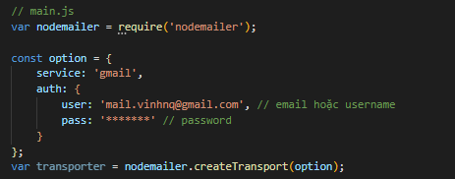

 |  | + Kiểm tra kết nối đến mail:
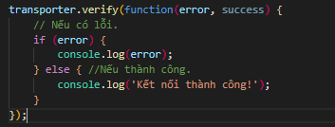

 |  | + Cấu hình mail nhận:
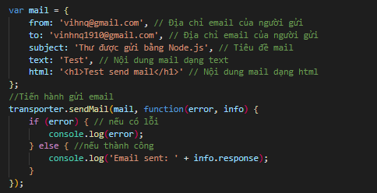

 |  | 13. Tạo Client request
 |  | - Cài đặt module Client Request
 |  | npm install request
 |  | - Require module vào project

 |  | - Sử dụng request thông thường trong module request:

 |  | Trong đó:
 |  | + request là biến mà bạn ánh xạ module request.
 |  | + err là biến dùng để chứa lỗi nếu có.
 |  | + res là biến dùng để chứa thông tin server trả về.
 |  | + body là biến dùng để chứa body mà server trả về.

 |  | 14. Module hóa
 |  | - Là lập trình hướng module, là phương pháp lập trình mà ta chia nhỏ dự án ra thành các module với mỗi module là một chức năng riêng, giúp cho việc bảo trì và quản lý code dễ dàng hơn.
 |  | - Trong node.js ta cso thể export một file thành module bằng cách sử dụng cú pháp:

 |  | - Khi cần sử dụng tài chỉ cần import module đó để sử dụng

5. Cơ bản Express
Cơ bản Express

 | 1. Setting environment
 | 2. Routing
 | 3. URL Building
 | 4. Middleware
 | 5. Serving static files
 | 6. Form data
 | 7. Cookies and Sessions
 | 8. Authentication
 | 9. Error Handling
 | 10. RESTFul APIs

 |  | 1. Setting environment
 |  | a. Cài đặt Express
 |  | $ npm install express --save

 |  | b. Cấu trúc của Express
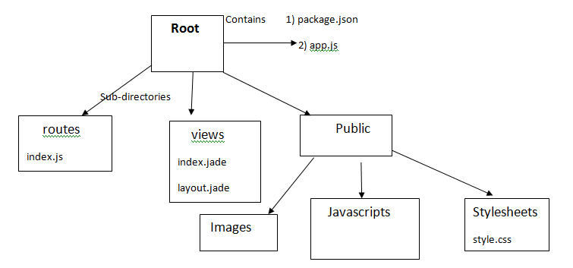

 |  | - app.js chứa các thông tin về cấu hình, khai báo, các định nghĩa,... để ứng dụng của chúng ta chạy ok.
 |  | - package.json chứa các package cho ứng dụng chạy.
 |  | - Folder routes: chứa các route có trong ứng dụng
 |  | - Folder view: chứa các view/template cho ứng dụng
 |  | - Folder public chứa các file css, js, image,… cho ứng dụng

 |  | 2. Routing
 |  | - Route là một thành phần quan trọng của website, nó giúp website biết được người dùng truy cập đến nơi nào của trang web. Trong Expree JS, route được tích hợp sẵn và dễ dàng sử dụng.
 |  | Route methods
 |  | - Để sử dụng các phương thức GET, POST, PUT, DELETE trong route ta chỉ cần khai báo:

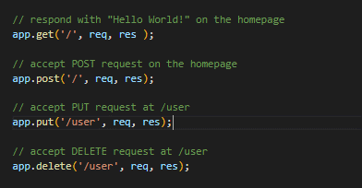

 |  | Link tham khảo thêm: https://expressjs.com/en/guide/routing.html

 |  | 3. URL Building
 |  | - Xác định routes, nhưng chúng là static hoặc fixed. Để sử dụng dynamic routes, nên cung cấp các loại routes khác nhau. Sử dụng dynamic routes cho phép ta truyền vào tham số và xử lý dựa trên chúng.

 |  | 4. Middleware
 |  | - ExpressJs khi hoạt động, về cơ bản là một loạt các hàm Middleware được thực hiện liên tiếp nhau.
 |  | - Một hàm middleware sau khi hoạt động xong, nếu chưa phải là cuối cùng trong chuỗi các hàm cần thực hiện, sẽ cần gọi lệnh next() để chuyển sang hàm tiếp theo.
 |  | - Các chức năng mà middleware có thể thực hiện trong Express:
 |  | + Thực hiện bất cứ đoạn code nào
 |  | + Thay đổi các đối tượng request và response
 |  | + Kết thúc một quá trình request-response
 |  | + Gọi hàm middleware tiếp theo trong stack
 |  | - Có 5 kiểu middleware có thể sử dụng trong express:
 |  | + Application-level middleware: khi khởi tạo một web Application với ExpressJS, ta sẽ có một đối tượng đại diện cho áp đó. Đối tượng này có thể khai báo các middleware thông qua các hàm : app.use() hoặc app.METHOD()

 |  | + Router-level middleware: có chức năng không khác gì so với application middlewware, tuy nhiên thay vì dùng biến app có thể gây nhầm lẫn với các thiết lập, phần router có thể không rõ ràng và khó phân biệt, ExpressJS cung cấp một đối tượng router chuyên dùng để khai báo route bằng cách gọi hàm:

 |  | Code mô tả sử dụng router để thiết lập các route cần thiết:

 |  | + Error-handling middleware: phục vụ cho việc xử lý lỗi. Một lưu ý là hàm này luôn nhận 4 tham số (err, req, res, next), mặc dù có thể không sử dụng đối tượng next, nhưng hàm vẫn cần forrmat với 4 tham số như vậy.

 |  | + Built-in middleware: chỉ còn middleware express.static trong ExpressJS, dựa trên thư viện serve-static, được dùng để cung cấp các nội dung tĩnh trong trang web
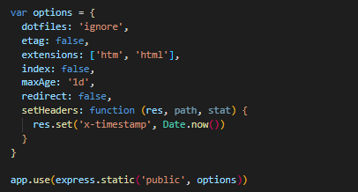

 |  | + Third-party middleware: giúp có thêm chức năng của web app mà không mất nhiều công implement.
 |  | Ta cần cài đặt module thông qua npm, sau đó khai báo sử dụng trong đối tượng app nếu dùng ở Application-level, hoặc route nếu dùng ở Router-level
 |  | Cài đặt: npm install cookie-parser

 |  | 5. Serving static files
 |  | - Các static files mà người dùng tải xuống từ máy chủ, ta cần sử dụng duilt-in middleware để thực hiện vì mặc định express không cho Serving static files.

 |  | 6. Form data
 |  | - Là phần không thể thiếu của web, mọi trang web đều cung cấp form data để gửi hoặc lấy thông tin.

 |  | 7. Cookies and Sessions
 |  | a. Cookie
 |  | - Là các tệp/ dữ liệu nhỏ được gửi đến máy người dùng từ server và được lưu ở máy người dùng, mỗi khi người dùng tải lại trang web thì cookie sẽ được gửi cùng với yêu cầu, giúp theo dõi hành động của người dùng.
 |  | Cài đặt: npm install --save cookie-parser

 |  | b. Sessions
 |  | - Là nơi lưu trữ thông tin người dùng, để người dùng có thể truy cập vào các mục khác nhau của một trang web mà không cần phải đăng nhập lại với cùng username và password.

 |  | Cách lưu dữ liệu với sessions
 |  | - Cách 1: Lưu dữ liệu sessions vào bộ nhớ ứng dụng, hạn chế khi server treo hoặc khởi động lại thì dữ liệu trong sessions cũng mất.
 |  | - Cách 2: Lưu trong cookie, lưu được ít dữ liệu, do được gửi kèm theo mỗi request nên nếu lưu nhiều dữ liệu nó làm chậm tốc độ của website
 |  | - Cách 3: lưu trong memory cache
 |  | - Cách 4: Lưu vào database

 |  | 8. Authentication
 |  | - Là quá trình xác thực thông tin cung cấp và thông tin trong databasse, nếu đăng nhập được xác nhận thì người dùng được cấp quyền truy cập.

 |  | 9. Error Handling

 |  | Error-handling middleware: phục vụ cho việc xử lý lỗi. Một lưu ý là hàm này luôn nhận 4 tham số (err, req, res, next), mặc dù có thể không sử dụng đối tượng next, nhưng hàm vẫn cần forrmat với 4 tham số như vậy.

 |  | 10. RESTFul APIs
 |  | - RESTful API là một tiêu chuẩn dùng trong việc thết kế các thiết kế API cho các ứng dụng web để quản lý các resource. RESTful là một trong những kiểu thiết kế API được sử dụng phổ biến.
 |  | - Trọng tâm của REST quy định cách sử dụng các HTTP method (như GET, POST, PUT, DELETE...) và cách định dạng các URL cho ứng dụng web để quản các resource. Ví dụ với một trang blog để quản lý các bài viết chúng ta có các URL đi với HTTP method:
 |  | + URL tạo bài viết: http://my-blog.xyz/posts. Tương ứng với HTTP method là POST
 |  | + URL đọc bài viết với ID là 123: http://my-blog.xyz/posts/123. Tương ứng với HTTP method là GET
 |  | + URL cập nhật bài viết với ID là 123: http://my-blog.xyz/posts/123. Tương ứng với HTTP method là PUT
 |  | + URL xoá bài viết với ID là 123: http://my-blog.xyz/posts/123. Tương ứng với HTTP method là DELETE

 |  | REST và REST(ful): REST là viết tắt của cụm từ Representational State Transfer và các ứng dụng sử dụng kiểu thiết kế REST thì được gọi là RESTful (-ful là tiếp vị ngữ giống như beauty và beautiful). Tất nhiên bạn cũng có thể sử dụng thuật ngữ REST thay cho RESTful và ngược lại.

